프로젝트 개요
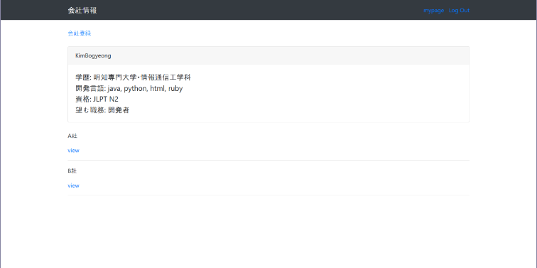

 |  | 2023년 당시 2주간 만든 루비온레일즈 프로젝트

사이트명 | 캐리어업
2023년에 루비온레일즈로 진행한 프로젝트를 디벨롭/Node.js를 활용하기 위해 진행한 프로젝트
AI활용하여 제작함

추가된 기능
- 회원가입 패스워드 암호화
- 네비게이션바 추가
- 본인 정보 UI 변경
- 본인 정보를 토대로 이력서 작성하는 페이지 추가
- 기업 정보를 기본 화면에서 보이게 수정
- 기업 목록 화면에서 기업 비교 기능 추가
- 기업 정보에서 원하는 정보만 보이도록 선택 가능
- 구직 사이트/자격증 정보 사이트 연결 페이지 추가

화면 설계
캐리어업
로그인/회원가입

자신의 스펙과 회사 비교를 한 눈에 가능한 캐리어 업

홍길동 님(○○세)
○○대학교(4년제) 컴퓨터공학과
자격증
정보처리기사
어학
일본어 JLPT2급
A사
직무: 백엔드 엔지니어
자격 요건
학력무관/경력무관
우대 사항
정보처리기사
B사
직무: 프론트엔드 엔지니어
자격 요건
대졸/경력무관
우대 사항
유관 업무 경력

회사가 원하는 스펙에 맞춰 스펙 업

토익 신청하러 가기
정보처리기사 일정
JLPT 일정

캐리어업

로그인

ID

PASSWORD

로그인
회원가입하기

캐리어업

회원가입

이름
주소

생년월일

아이디
비밀번호

비밀번호 확인

이메일
성별

회원가입하기

캐리어업
김보경 님
캐리어업
김보경 님
내 페이지
기업 목록
스펙 업
구직 사이트 바로 가기
내 페이지
기업 목록
스펙 업
구직 사이트 바로 가기

김보경 님(만 24세)
학력
희망 직무
자격증
어학
학력
학교명

최종 학력
전공
대학
전문 대학

경력
이력서 작성
추가하기
정보 추가
자격증

자격증명
취득일자
추가하기
회사 추가하기
어학

자격증명
취득일자
추가하기

희망 직무
추가하기

희망 연봉

캐리어업
홍길동 님
내 페이지
기업 목록
스펙 업
구직 사이트 바로 가기

김보경 님(만 24세)
학력
명지전문대(초대졸)/정보통신공학과
희망 직무
웹개발
자격증
운전면허1종보통
어학
HSK5급,HSKK중급
저장

이력서 작성

수정

회사 추가하기

캐리어업
김보경 님
내 페이지
기업 목록
스펙 업
구직 사이트 바로 가기
비교항목

회사명
✓

업종

직무
자격요건
✓
우대사항

급여

근무지역

근무형태

복리후생

지원여부

진행 상태

취소
저장

캐리어업
김보경 님
내 페이지
기업 목록
스펙 업
구직 사이트 바로 가기

김보경 님(만 24세)
학력
명지전문대(초대졸)/정보통신공학과
희망 직무
웹개발
자격증
운전면허1종보통
어학
HSK5급,HSKK중급

이력서 작성

수정

회사 추가하기

A사
직무 자격요건 우대사항
백엔드엔지니어 초대졸/경력무관 정보처리기사
급여 근무지 지원여부 진행 상태
회사내규에 따름 경기도 과천시 지원완료 서류검토중

삭제

정보 추가

B사
직무 자격요건 우대사항
백엔드엔지니어 초대졸/경력무관 정보처리기사
급여 근무지 지원여부 진행 상태
회사내규에 따름 경기도 과천시 지원완료 서류검토중

삭제

정보 추가

